柜类
ART FANPIN 梵 品 定 制 报 价 清 单

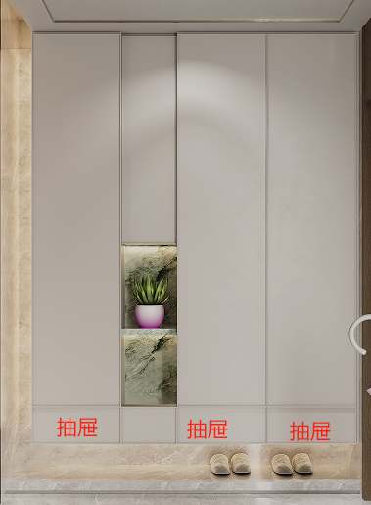
客户姓名 | 赵总 | 安装地址 | 昱湖一号
合同编号 |  | 客户电话 |  |  | 设计师
名称：电梯间
品名 | 品牌、颜色、门型、规格 |  | 备注 | 宽 | 高 | 深 | 数量 | 单位 | 单价 | 优惠价 | 价格
鞋柜 | 柜体：ENF级颗粒板 柜门：肤感PET-22mm-特价款 |  |  | 2860 | 2200 | 350 | 6.292 | 平方 | 1380 | 1104 | 6946
 | 肤感PET-22mm-特价款 |  | 见光板 | 700 | 2200 | 350 | 1.54 | 平方 | 590 | 472 | 727
 | LED灯带 |  | 按实计算 | 2860 |  |  | 2.86 | 米 |  | 150 | 429
 | 变压器 |  |  |  |  |  | 1 | 个 |  | 200 | 200
 | 感应器 |  |  |  |  |  | 1 | 个 |  | 78 | 78
 | 百隆反弹器 |  |  |  |  |  | 4 | 支 |  | 68 | 272
 | 托底抽 |  |  |  |  |  | 4 | 组 |  | 260 | 1040
小计 |  |  |  |  |  |  | ￥9,692
名称：客厅
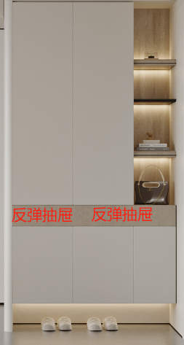
品名 | 品牌、颜色、门型、规格 |  | 备注 | 宽 | 高 | 深 | 数量 | 单位 | 单价 | 优惠价 | 价格
鞋柜 | 柜体：ENF级颗粒板 柜门：肤感PET-22mm-特价款 |  |  | 1280 | 2350 | 350 | 3.008 | 平方 | 1380 | 1104 | 3321
 | 肤感PET-22mm-特价款 |  | 见光板 | 350 | 2200 | 350 | 0.77 | 平方 | 590 | 472 | 363
 | 肤感PET-22mm-特价款 |  | 弧形造型 | 350 | 2100 |  | 0.735 | 平方 | 1770 | 1416 | 1041
 | ENF级颗粒板 |  | 见光板 |  |  |  | 1 | 平方 | 790 | 632 | 632
 | LED灯带 |  | 按实计算 | 1750 |  |  | 1.75 | 米 |  | 150 | 263
 | 变压器 |  |  |  |  |  | 2 | 个 |  | 200 | 400
 | 银镜 |  |  |  |  |  | 1 | 组 |  | 1500 | 1500
 | 百隆反弹器 |  |  |  |  |  | 5 | 支 |  | 78 | 390
 | 反弹托底抽 |  | 百隆 |  |  |  | 2 | 组 |  | 480 | 960
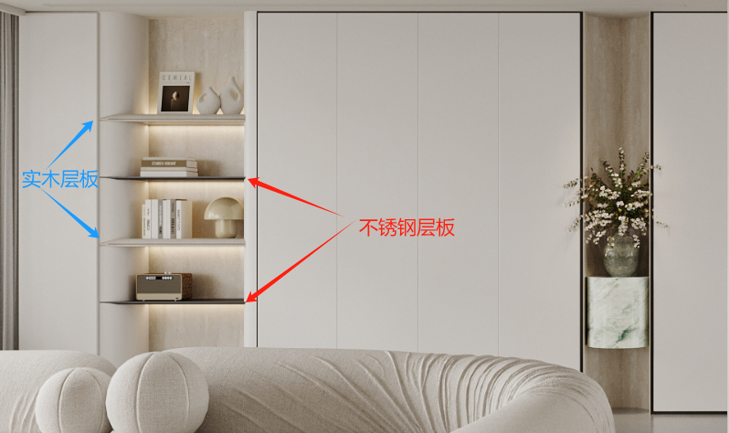
书柜 | 柜体：ENF级颗粒板 柜门：肤感PET-22mm-特价款 |  |  | 3050 | 2350 | 350 | 7.1675 | 平方 | 1570 | 1256 | 9002
 | 肤感PET-22mm-特价款 |  | 弧形造型 | 700 | 2350 |  | 1.645 | 平方 | 1770 | 1416 | 2329
 | ENF级颗粒板 |  | *2 | 1000 | 350 |  | 0.7 | 平方 | 490 | 392 | 274
 | 不锈钢层板 |  | *2 |  |  |  | 2 | 组 |  | 600 | 1200
 | 百隆反弹器 |  |  |  |  |  | 3 | 支 |  | 78 | 234
 | LED灯带 |  | 按实计算 | 4000 |  |  | 4 | 米 |  | 150 | 600
 | 变压器 |  |  |  |  |  | 1 | 个 |  | 200 | 200
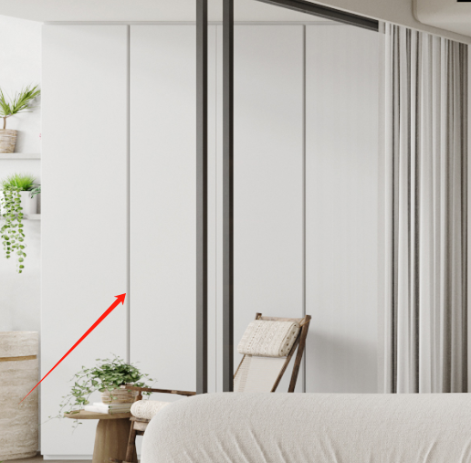
阳台柜 | 柜体：ENF级颗粒板 柜门：肤感PET-22mm-特价款 |  |  | 2045 | 2600 | 600 | 5.317 | 平方 | 1380 | 1104 | 5870
 | 肤感PET-22mm-特价款 |  | 见光板 | 600 | 2600 |  | 1.56 | 平方 | 590 | 472 | 736
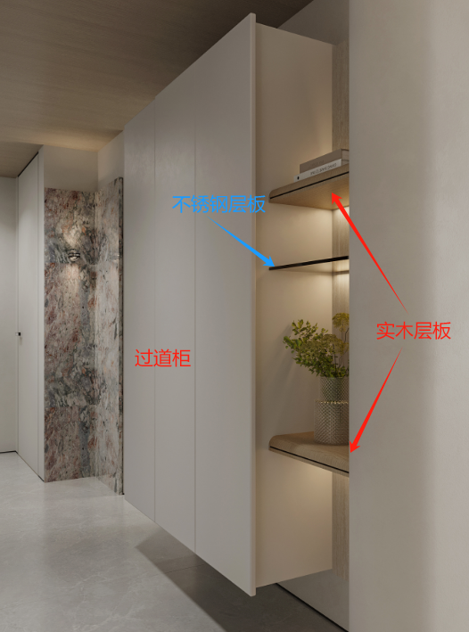
 | 百隆反弹器 |  |  |  |  |  | 4 | 支 |  | 78 | 312
过道柜 | 柜体：ENF级颗粒板 柜门：肤感PET-22mm-特价款 |  | 9厘背板 进口百隆铰链 | 1230 | 2000 | 400 | 2.46 | 平方 | 1380 | 1104 | 2716
 | 肤感PET-22mm-特价款 |  | 见光板 | 400 | 2000 |  | 0.8 | 平方 | 590 | 472 | 378
 | 百隆反弹器 |  |  |  |  |  | 2 | 支 |  | 78 | 156
 | 不锈钢层板 |  |  |  |  |  | 1 | 组 |  | 600 | 600
 | ENF级颗粒板 |  | *2 | 400 | 350 |  | 0.28 | 平方 | 490 | 392 | 110
 | LED灯带 |  | 按实计算 | 1200 |  |  | 1.2 | 米 |  | 150 | 180
 | 变压器 |  |  |  |  |  | 1 | 个 |  | 200 | 200
小计 |  |  |  |  |  |  | ￥33,967
名称：餐厅
品名 | 颜色、门型、规格 |  | 备注 | 宽 | 高 | 深 | 数量 | 单位 | 单价 | 优惠价 | 价格
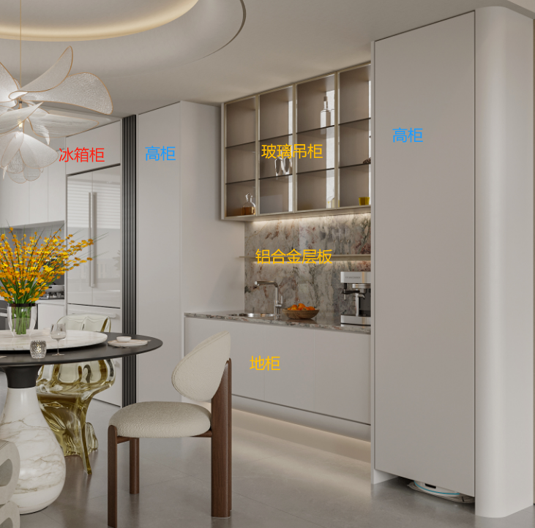
高柜+冰箱柜 | 柜体：ENF级颗粒板 柜门：肤感PET-22mm-特价款 |  |  | 2210 | 2350 | 600 | 5.1935 | 平方 | 1380 | 1104 | 5734
 | 肤感PET-22mm-特价款 |  | 见光板 | 3000 | 2350 |  | 7.05 | 平方 | 590 | 472 | 3328
 | 肤感PET-22mm-特价款 |  | 弧形造型 | 350 | 2350 |  | 0.8225 | 平方 | 1770 | 1416 | 1165
 | 百隆反弹器 |  |  |  |  |  | 3 | 支 |  | 78 | 234
地柜 | 柜体：D1防水实木多层 柜门：肤感PET-22mm |  |  | 1685 | 850 | 600 | 1.685 | 米 | 1770 | 1416 | 2386
 | 挂码 |  | 挂码 |  |  |  | 2 | 组 |  | 68 | 136
 | LED灯带 |  | 按实计算 | 1685 |  |  | 1.685 | 米 |  | 150 | 253
 | 变压器 |  |  |  |  |  | 2 | 个 |  | 200 | 400
吊柜 | 柜体：ENF级颗粒板 柜门：铝合金玻璃柜门 |  |  | 1450 | 800 | 350 | 1.45 | 米 | 2170 | 1736 | 2517
 | LED灯带 |  | 按实计算 | 1450 |  |  | 1.45 | 米 |  | 150 | 218
 | 变压器 |  |  |  |  |  | 1 | 个 |  | 200 | 200
小计 |  |  |  |  |  |  | ￥16,569
名称：厨房+生活阳台
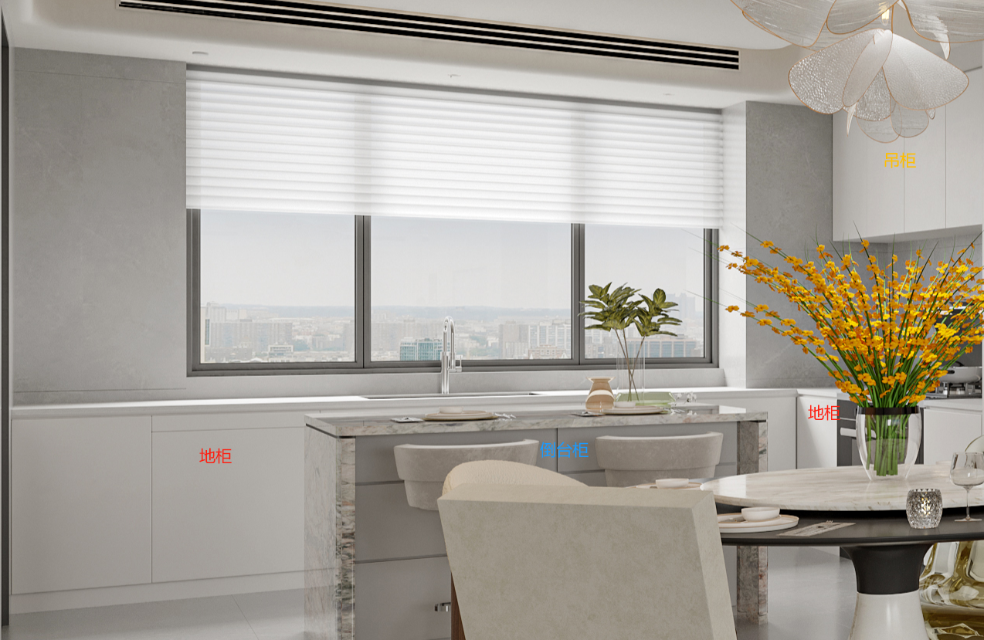
品名 | 品牌、颜色、门型、规格 |  | 备注 | 宽 | 高 | 深 | 数量 | 单位 | 单价 | 优惠价 | 价格
地柜 | 柜体：D1防水实木多层 柜门：肤感PET-22mm-特价款 |  | 不含石材 | 5540 | 850 | 600 | 5.54 | 米 | 1770 | 1416 | 7845
 | 肤感PET-22mm-特价款 |  | 见光板 | 1200 | 850 |  | 1.02 | 平方 | 590 | 472 | 481
 | 嵌入式金属拉手/铣型拉手 |  | 拉手 | 5540 |  |  | 5.54 | 米 |  | 100 | 554
吊柜 | 柜体：ENF级颗粒板 柜门：肤感PET-22mm-特价款 |  |  | 2320 | 750 | 350 | 2.32 | 米 | 1380 | 1104 | 2561
 | 肤感PET-22mm- |  | 见光板 | 350 | 2320 |  | 0.812 | 平方 | 590 | 472 | 383
 | LED灯带 |  | 按实计算 | 2320 |  |  | 2.32 | 米 |  | 150 | 348
 | 变压器 |  |  |  |  |  | 1 | 个 |  | 200 | 200
 | 感应器 |  |  |  |  |  | 1 | 个 |  | 78 | 78
 | 挂码 |  | 挂码 |  |  |  | 6 | 副 |  | 68 | 408
岛台柜 | 柜体：D1防水实木多层 柜门：肤感PET-22mm-特价款 |  | 不含石材 | 1350 | 900 | 700 | 1.35 | 米 | 1617 | 1293.6 | 1746
 | 肤感PET-22mm-特价款 |  | 见光板 | 1350 | 900 |  | 1.215 | 平方 | 590 | 472 | 573
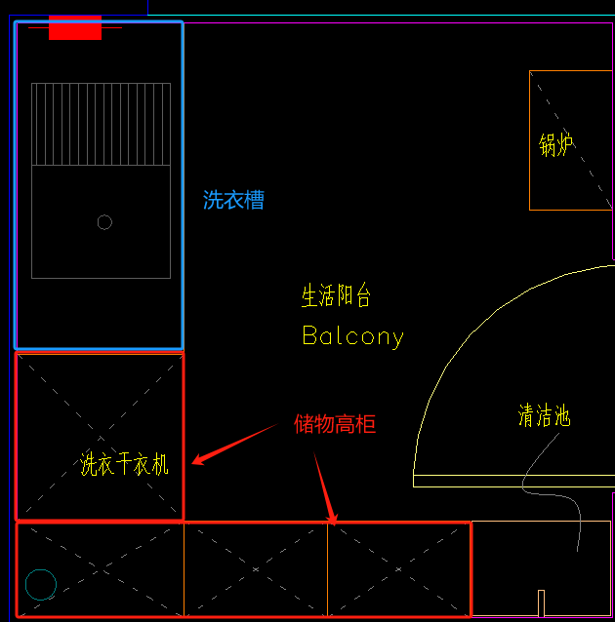
 | 嵌入式金属拉手/铣型拉手 |  | 拉手 | 1350 |  |  | 1.35 | 米 |  | 100 | 135
生活阳台 | 柜体：E0级颗粒板 柜门：E0级颗粒板 |  |  | 2220 | 2500 | 600 | 5.55 | 平方 |  | 798 | 4429
 | E0级颗粒板 |  |  | 2220 | 2500 |  | 5.55 | 平方 |  | 368 | 2042
 | 柜体：F4星级防水多层实木 柜门：E0级颗粒板 |  |  | 1190 | 850 | 600 | 1.19 | 米 |  | 998 | 1188
 | 百隆反弹器 |  |  |  |  |  | 4 | 支 |  | 78 | 312
小计 |  |  |  |  |  |  | ￥23,284
名称：次卧1
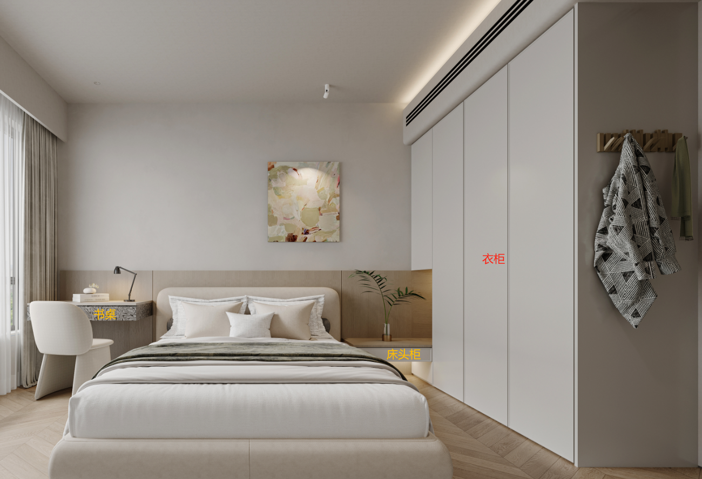
品名 | 颜色、门型、规格 |  | 备注 | 宽 | 高 | 深 | 数量 | 单位 | 单价 | 优惠价 | 价格
衣柜 | 柜体：ENF级颗粒板 柜门：肤感PET-22mm-特价款 |  |  | 1850 | 2350 | 600 | 4.3475 | 平方 | 1380 | 1104 | 4800
 | 肤感PET-22mm-特价款 |  | 见光板 | 600 | 2350 |  | 1.41 | 平方 | 590 | 472 | 666
 | 柜体：ENF级颗粒板 柜门：ENF级颗粒板 |  | 床头柜 | 1000 | 200 | 450 | 1 | 米 | 1280 | 1024 | 1024
 | 柜体：ENF级颗粒板 柜门ENF级颗粒板-科技木系列 |  | 床头柜 | 1000 | 200 | 450 | 1 | 米 | 1480 | 1184 | 1184
 | 三节抽 |  |  |  |  |  | 3 | 个 |  | 120 | 360
 | 嵌入式金属拉手/铣型拉手 |  |  |  |  |  | 2 | 支 |  | 240 | 480
小计 |  |  |  |  |  |  | ￥8,513
名称：书房
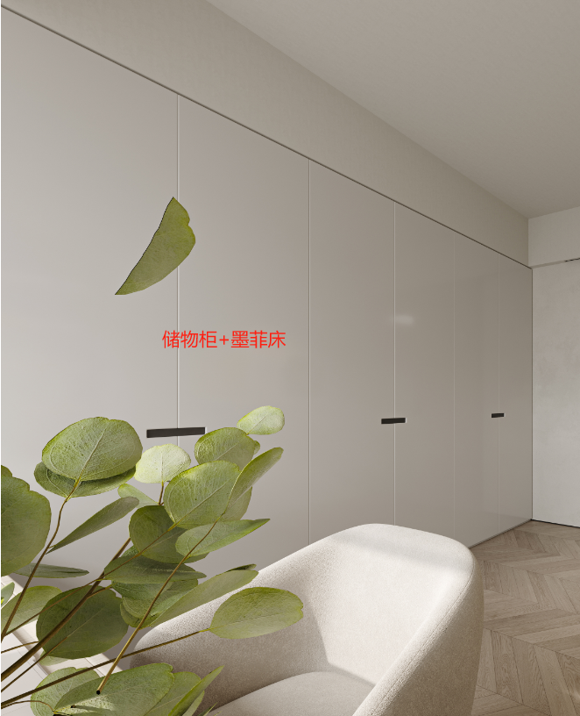
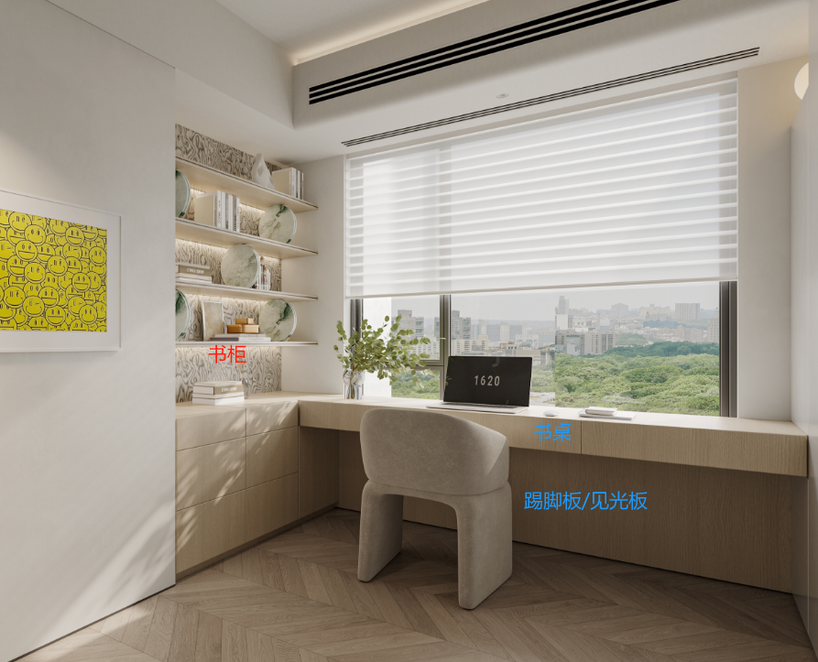
品名 | 颜色、门型、规格 |  | 备注 | 宽 | 高 | 深 | 数量 | 单位 | 单价 | 优惠价 | 价格
储物柜+书柜+书桌 | 柜体：ENF级颗粒板 柜门：肤感PET-22mm-特价款 |  |  | 3930 | 2350 | 600 | 9.2355 | 平方 | 1570 | 1256 | 11600
 | 肤感PET-22mm-特价款 |  | 见光板 | 1200 | 2350 |  | 2.82 | 平方 | 780 | 624 | 1760
 | 柜体：ENF级颗粒板科技木纹 |  | 开放柜 | 1600 | 2350 | 400 | 3.76 | 平方 | 990 | 792 | 2978
 | 柜体：ENF级颗粒板 柜门：ENF级颗粒板 |  | 书桌 | 2400 | 200 | 600 | 2.4 | 米 | 1280 | 1024 | 2458
 | ENF级颗粒板 |  | 见光板 | 2400 | 600 |  | 1.44 | 平方 | 490 | 392 | 564
 | 嵌入式拉手 |  |  |  |  |  | 7 | 支 |  | 78 | 546
 | 托底抽 |  |  |  |  |  | 6 | 组 |  | 260 | 1560
 | 墨菲床 |  |  |  |  |  | 1 | 组 |  | 2600 | 2600
 | 百隆反弹器 |  |  |  |  |  | 1 | 支 |  | 78 | 78
 | LED灯带 |  | 按实计算 | 4800 |  |  | 4.8 | 米 |  | 150 | 720
 | 变压器 |  |  |  |  |  | 1 | 个 |  | 200 | 200
小计 |  |  |  |  |  |  | ￥25,063
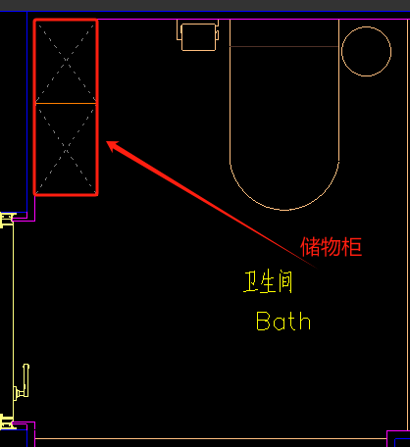
名称：主卧室
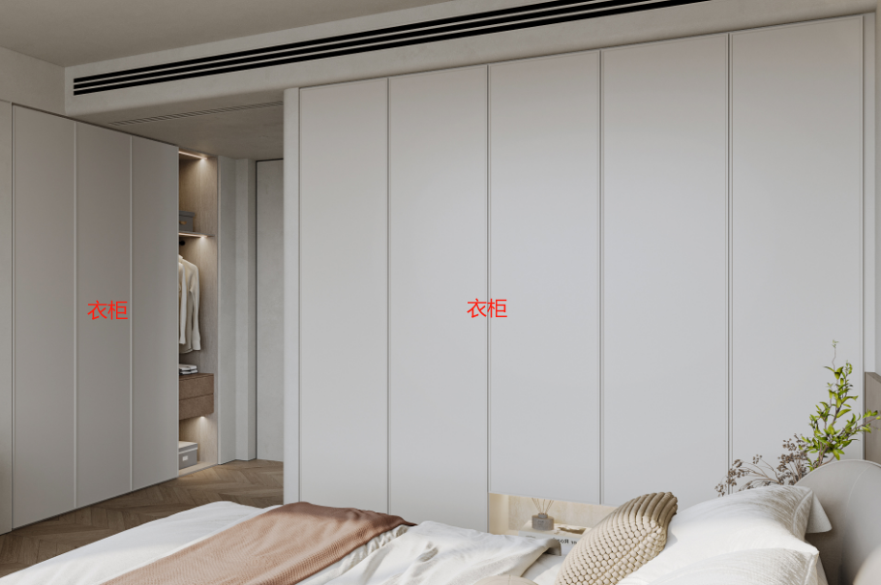
品名 | 颜色、门型、规格 |  | 备注 | 宽 | 高 | 深 | 数量 | 单位 | 单价 | 优惠价 | 价格
衣柜 | 柜体：ENF级颗粒板 柜门：肤感PET-22mm-特价款 |  |  | 2350 | 2350 | 600 | 5.5225 | 平方 | 1380 | 1104 | 6097
 | 柜体：ENF级颗粒板 柜门：肤感PET-22mm-特价款 |  |  | 2270 | 2350 | 600 | 5.3345 | 平方 | 1380 | 1104 | 5889
 | 托底轨 |  |  |  |  |  | 2 | 个 |  | 260 | 520
 | 嵌入式金属拉手/铣型拉手 |  |  |  |  |  | 5 | 支 |  | 240 | 1200
主卫储物柜 | 柜体：ENF级颗粒板 柜门：肤感PET-22mm-特价款 |  | 皮革背板 | 800 | 2350 | 300 | 1.88 | 平方 | 1380 | 1104 | 2076
 | 肤感PET-22mm-特价款 |  | 见光板 | 300 | 2350 |  | 0.705 | 平方 | 590 | 472 | 333
 | 百隆反弹器 |  |  |  |  |  | 2 | 支 |  | 78 | 156
小计 |  |  |  |  |  |  | ￥16,270
名称：次卧2
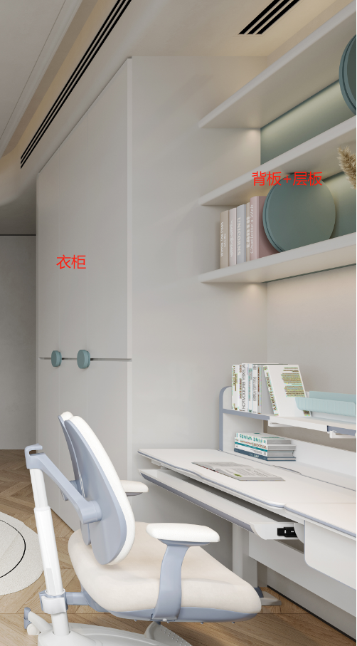
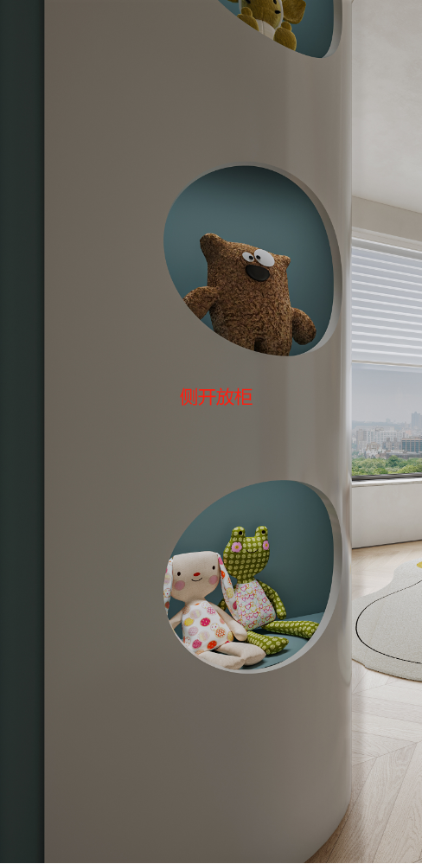
品名 | 颜色、门型、规格 |  | 备注 | 宽 | 高 | 深 | 数量 | 单位 | 单价 | 优惠价 | 价格
衣柜 | 柜体：ENF级颗粒板 柜门：肤感PET-22mm-特价款 |  |  | 1870 | 2350 | 600 | 4.3945 | 平方 | 1380 | 1104 | 4852
 | 肤感PET-22mm-特价款 |  | 见光板弧形 | 600 | 2350 |  | 1.41 | 平方 | 1770 | 1416 | 1997
 | 柜体：肤感PET-22mm-特价款 |  | 层板 | 1200 | 25 | 300 | 1.08 | 平方 | 980 | 784 | 847
 | 肤感PET-22mm-特价款 |  | 背板 | 1200 | 900 |  | 1.08 | 平方 | 590 | 472 | 510
 | 托底轨 |  |  |  |  |  | 2 | 个 |  | 260 | 520
 | 定制拉手-混油 |  |  |  |  |  | 4 | 支 |  | 120 | 480
小计 |  |  |  |  |  |  | ￥9,205
名称：主卫
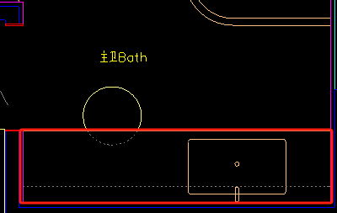
品名 | 颜色、门型、规格 |  | 备注 | 宽 | 高 | 深 | 数量 | 单位 | 单价 | 优惠价 | 价格
悬空台盆柜 | 柜体：D1防水实木多层 柜门：ENF级颗粒板 |  | 不含石材 | 2210 | 400 | 600 | 2.21 | 米 | 1670 | 1336 | 2953
 | 柜体：ENF级颗粒板 柜门：铝合金玻璃柜门 |  | 镜柜 | 2210 | 800 | 150 | 2.21 | 米 | 2170 | 1736 | 3837
 | 不锈钢柜 |  |  |  |  |  | 1 | 组 |  | 800 | 800
 | LED灯带 |  | 按实计算 | 7030 |  |  | 7.03 | 米 |  | 150 | 1055
 | 变压器 |  |  |  |  |  | 1 | 个 |  | 200 | 200
 | 挂码 |  | 挂码 |  |  |  | 2 | 组 |  | 68 | 136
 | 重型挂码 |  | 挂码 |  |  |  | 1 | 副 |  | 380 | 380
小计 |  |  |  |  |  |  | ￥9,360
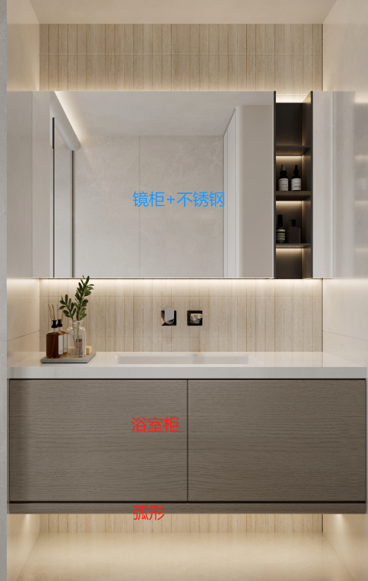
名称：卫生间2
品名 | 颜色、门型、规格 |  | 备注 | 宽 | 高 | 深 | 数量 | 单位 | 单价 | 优惠价 | 价格
悬空台盆柜 | 柜体：D1防水实木多层 柜门：肤感PET-22mm |  |  | 1290 | 600 | 600 | 1.29 | 米 | 1770 | 1416 | 1827
 | 柜体：ENF级颗粒板 柜门：铝合金玻璃柜门 |  | 镜面 | 1290 | 1100 | 150 | 1.419 | 平方 | 2170 | 1736 | 2463
 | LED灯带 |  | 按实计算 | 3870 |  |  | 3.87 | 米 |  | 150 | 581
 | 变压器 |  |  |  |  |  | 2 | 个 |  | 200 | 400
 | 百隆反弹器 |  |  |  |  |  | 2 | 支 |  | 68 | 136
 | 重型挂码 |  | 挂码 |  |  |  | 1 | 副 |  | 380 | 380
小计 |  |  |  |  |  |  | ￥5,787
合同总额 |  |  |  |  |  |  | ￥157,711

注：
1、本公司报价皆为现金实价交易。
2、以上报价含运输及安装；柜类含标配五金，不含基层、石材、不锈钢及功能五金等；有效期为30天。
3、以上报价质保5年，终身维护。
4、以上报价以客户原图纸尺寸、材料为报价依据；最终报价需以我司深化图纸的最终方案为准，重新核定价格。
以上所有Blum配件为终身质保

护墙类
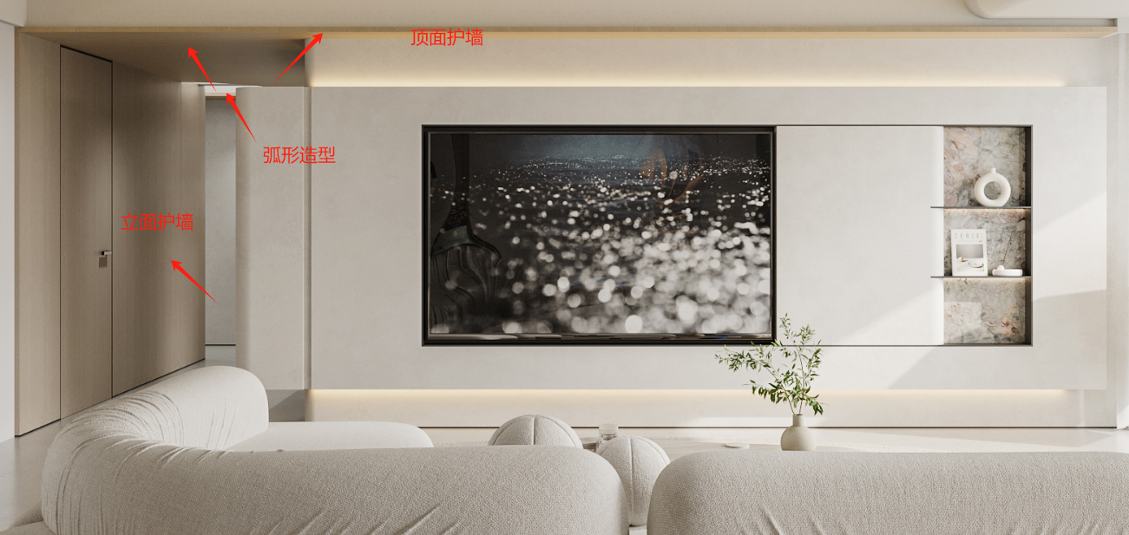
名称：护墙
品名 | 颜色、门型、规格 | 备注 | 宽 | 高 | 深 | 数量 | 单位 | 单价 | 优惠价 | 价格
过道护墙 | 免漆实木护墙板 | 顶面 | 1320 | 4730 |  | 6.2436 | 平方 | 490 | 392 | 2447
 | 免漆实木护墙板 | 顶面 | 1330 | 1070 |  | 1.4231 | 平方 | 590 | 472 | 672
 | 免漆实木护墙板 | 立面 | 3960 | 2350 |  | 9.306 | 平方 | 490 | 392 | 3648
主卧床头护墙 | 免漆实木护墙板 |  | 4500 | 1100 |  | 4.95 | 平方 | 490 | 392 | 1940 | 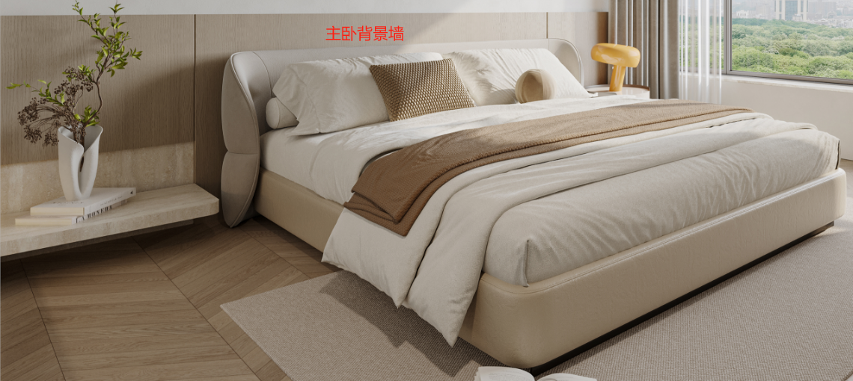
 |  | 收口 | 4500 |  |  | 4.5 | 米 |  | 100 | 450
次卧1 | 免漆实木护墙板 |  | 3800 | 1100 |  | 4.18 | 平方 | 490 | 392 | 1639
 |  | 收口 | 3800 |  |  | 3.8 | 米 |  | 100 | 380 | 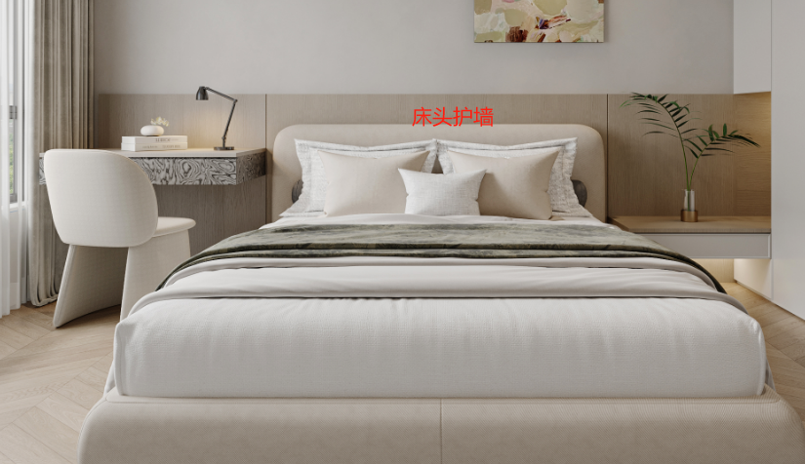
小计 |  |  |  |  |  | ￥11,176

门类
名称：套装门
品名 | 颜色、门型、规格 | 备注 | 宽 | 高 | 深 | 数量 | 单位 | 单价 | 优惠价 | 价格
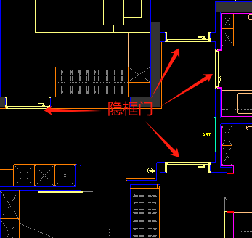
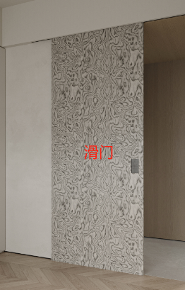
套装门 | 隐框门 |  | 900 | 2400 |  | 4 | 樘 | 4680 | 3744 | 14976
 | 门锁-定制款 |  |  |  |  | 4 | 套 |  | 680 | 2720
书房滑门 | 免漆实木滑门 |  | 1000 | 2400 |  | 1 | 樘 | 2880 | 2304 | 2304
 | 滑轨-线性轨道+定制门锁 |  |  |  |  | 1 | 套 |  | 2080 | 2080
主卧滑门 | 免漆实木滑门 |  | 1000 | 2400 |  | 1 | 樘 | 2880 | 2304 | 2304
 | 滑轨-线性轨道+定制门锁 |  |  |  |  | 1 | 套 |  | 2080 | 2080 | 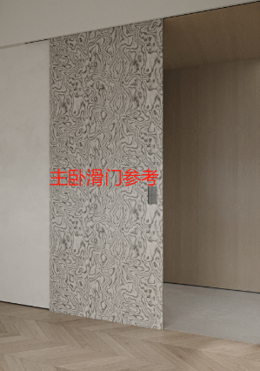
厨房滑门 | 铝合金玻璃滑门 | 黑框油砂玻璃 | 3850 | 2400 |  | 9.24 | 平方 |  | 1680 | 15523
 |  | 滑轨 |  |  |  | 3.85 | 米 |  | 880 | 3388 | 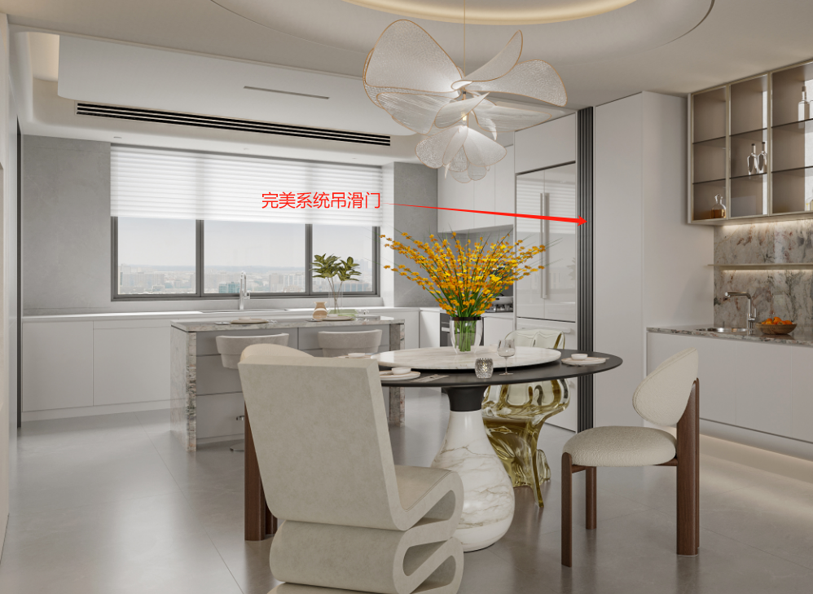
小计 |  |  |  |  |  | ￥45,375

